상품제안서
프롬비 닥터슬로우 3WAY 기본형 전기찜질기 | 상품코드: F23858

 |  |  |  |  |  |  | 02-412-0044 | www.easy1.co.kr
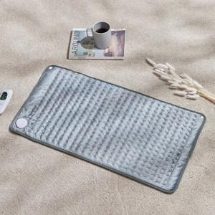  

【상세/제작정보】

【인쇄/포장옵션】 | 스티커 / 포장불가능

【공급단가】 | 수량 | 20~ | 50~ | 100~ | 300~ | 500~
*VAT별도 | 단가 | 32,720원 | 31,630원 | 30,540원 | 29,450원 | 28,360원

【상품 URL】 | http://www.easy1.co.kr/src/goods_detail.php?gdno=23858

